Prodeje
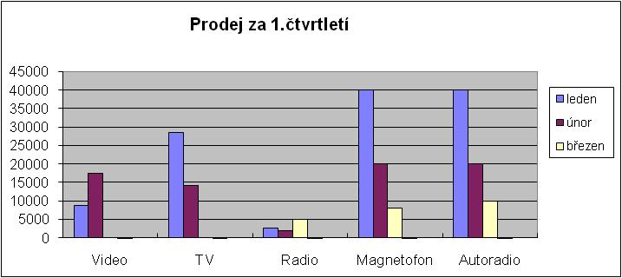
Prodej za 1.čtvrtletí

 |  | leden |  | únor |  | březen
zboží | cena za kus | počet kusů | tržba | počet kusů | tržba | počet kusů | tržba | celkem
Video | 8750 | 1 |  | 2 |  | 0
TV | 14200 | 2 |  | 1 |  | 0
Radio | 500 | 5 |  | 4 |  | 10
Magnetofon | 4000 | 10 |  | 5 |  | 2
Autoradio | 2000 | 20 |  | 10 |  | 5
Celkem

Tabulku naformátujte úplně stejně jako na přioženém obrázku.

Do tabulky doplňte vzorce. Vzorec na výpočet tržby sestavte pouze jednou a rozkopírujte.

Vytvořte graf podle uvedeného vzoru.

Data pro graf nejprve označte jako blok. Do bloku nezahrnujte měsíce, ty doplňte do grafu později.

